МАСКИ
Наименование | Фото | Сумма заказа 10.000 рублей | Сумма заказа 20.000 рублей | Сумма заказа 40.000 рублей | Сумма заказа 90.000 рублей | Цвет | Кол-во (шт.) | Итого от 10.000 рублей | Итого от 20.000 рублей | Итого от 40.000 рублей | Итого от 90.000 рублей
Маска FSK PRO с пятью сменными фильтрами и обратным клапаном | 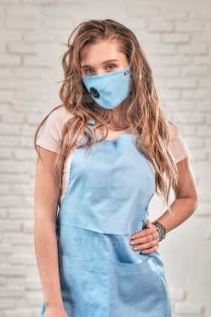 | 348 | 314 | 287 | 281 | белый |  | 0 | 0 | 0 | 0
 |  |  |  |  |  | серый |  | 0 | 0 | 0 | 0
 |  |  |  |  |  | розовый |  | 0 | 0 | 0 | 0
 |  |  |  |  |  | голубой |  | 0 | 0 | 0 | 0
 |  |  |  |  |  | черный |  | 0 | 0 | 0 | 0
 |  |  |  |  |  | т.синий |  | 0 | 0 | 0 | 0
 |  |  |  |  |  | красный |  | 0 | 0 | 0 | 0
 |  |  |  |  |  | бирюзовый |  | 0 | 0 | 0 | 0
 |  |  |  |  |  | желтый |  | 0 | 0 | 0 | 0
 |  |  |  |  |  | фиолетовый |  | 0 | 0 | 0 | 0
 |  |  |  |  |  | хаки |  | 0 | 0 | 0 | 0

Маска FSK PRO LITE с пятью сменными фильтрами | 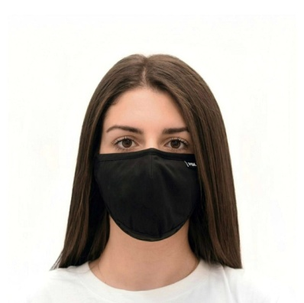 | 253 | 229 | 209 | 204 | белый |  | 0 | 0 | 0 | 0
 |  |  |  |  |  | серый |  | 0 | 0 | 0 | 0
 |  |  |  |  |  | розовый |  | 0 | 0 | 0 | 0
 |  |  |  |  |  | голубой |  | 0 | 0 | 0 | 0
 |  |  |  |  |  | черный |  | 0 | 0 | 0 | 0
 |  |  |  |  |  | т.синий |  | 0 | 0 | 0 | 0
 |  |  |  |  |  | красный |  | 0 | 0 | 0 | 0
 |  |  |  |  |  | бирюзовый |  | 0 | 0 | 0 | 0
 |  |  |  |  |  | желтый |  | 0 | 0 | 0 | 0
 |  |  |  |  |  | фиолетовый |  | 0 | 0 | 0 | 0
 |  |  |  |  |  | хаки |  | 0 | 0 | 0 | 0

Маска FSK LITE двухслойная с клапаном | 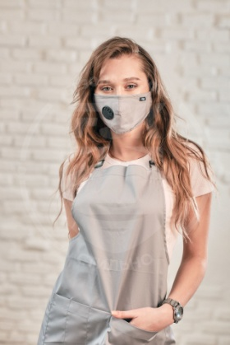 | 190 | 172 | 156 | 154 | белый |  | 0 | 0 | 0 | 0
 |  |  |  |  |  | серый |  | 0 | 0 | 0 | 0
 |  |  |  |  |  | розовый |  | 0 | 0 | 0 | 0
 |  |  |  |  |  | голубой |  | 0 | 0 | 0 | 0
 |  |  |  |  |  | черный |  | 0 | 0 | 0 | 0
 |  |  |  |  |  | т.синий |  | 0 | 0 | 0 | 0
 |  |  |  |  |  | красный |  | 0 | 0 | 0 | 0
 |  |  |  |  |  | бирюзовый |  | 0 | 0 | 0 | 0
 |  |  |  |  |  | желтый |  | 0 | 0 | 0 | 0
 |  |  |  |  |  | фиолетовый |  | 0 | 0 | 0 | 0
 |  |  |  |  |  | хаки |  | 0 | 0 | 0 | 0

Сменные угольные фильтры, комплект из 2 шт. | 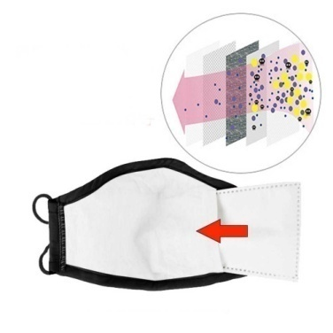 | 36 | 30 | 28 | 24 | * |  | 0 | 0 | 0 | 0

Итого: |  |  |  |  |  |  | 0 | 0 | 0 | 0 | 0

ФАРТУКИ-ПЕНЬЮАРЫ
Наименование | Фото | Сумма заказа 10.000 рублей | Сумма заказа 20.000 рублей | Сумма заказа 40.000 рублей | Сумма заказа 80.000 рублей | Цвет | Кол-во (шт.) | Итого от 10.000 рублей | Итого от 20.000 рублей | Итого от 40.000 рублей | Итого от 80.000 рублей
Фартук FSK классический - ткань ГАБАРДИН |  | 663 | 510 | 492 | 474 | белый |  | 0 | 0 | 0 | 0
 |  |  |  |  |  | серый |  | 0 | 0 | 0 | 0
 |  |  |  |  |  | розовый |  | 0 | 0 | 0 | 0
 |  |  |  |  |  | голубой |  | 0 | 0 | 0 | 0
 |  |  |  |  |  | черный |  | 0 | 0 | 0 | 0
 |  |  |  |  |  | красный |  | 0 | 0 | 0 | 0
 |  |  |  |  |  | бирюзовый |  | 0 | 0 | 0 | 0
 |  |  |  |  |  | желтый |  | 0 | 0 | 0 | 0

ФАРТУК FSK классический с защитной накидкой ПВХ - ткань ГАБАРДИН | 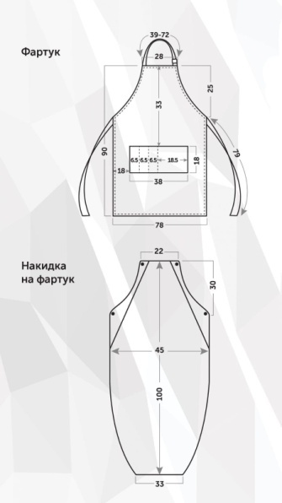 | 1295 | 1120 | 1088 | 1058 | белый |  | 0 | 0 | 0 | 0
 |  |  |  |  |  | серый |  | 0 | 0 | 0 | 0
 |  |  |  |  |  | розовый |  | 0 | 0 | 0 | 0
 |  |  |  |  |  | голубой |  | 0 | 0 | 0 | 0
 |  |  |  |  |  | черный |  | 0 | 0 | 0 | 0
 |  |  |  |  |  | красный |  | 0 | 0 | 0 | 0
 |  |  |  |  |  | бирюзовый |  | 0 | 0 | 0 | 0
 |  |  |  |  |  | желтый |  | 0 | 0 | 0 | 0

Фартук FSK классический - ткань ДЖИНС | 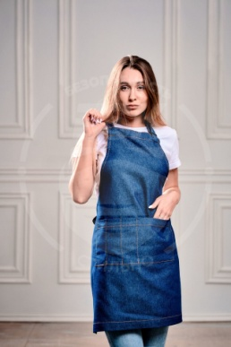 | 1092 | 1034 | 1009 | 968 | синий |  | 0 | 0 | 0 | 0
 |  |  |  |  |  | черный |  | 0 | 0 | 0 | 0
 |  |  |  |  |  | красный |  | 0 | 0 | 0 | 0
 |  |  |  |  |  | серый |  | 0 | 0 | 0 | 0
 |  |  |  |  |  | бежевый |  | 0 | 0 | 0 | 0
 |  |  |  |  |  | розовый |  | 0 | 0 | 0 | 0

Фартук FSK классический с защитной накидкой ПВХ - ткань ДЖИНС |  | 1724 | 1643 | 1606 | 1552 | синий |  | 0 | 0 | 0 | 0
 |  |  |  |  |  | черный |  | 0 | 0 | 0 | 0
 |  |  |  |  |  | красный |  | 0 | 0 | 0 | 0
 |  |  |  |  |  | серый |  | 0 | 0 | 0 | 0
 |  |  |  |  |  | бежевый |  | 0 | 0 | 0 | 0
 |  |  |  |  |  | розовый |  | 0 | 0 | 0 | 0

Фартук FSK классический на люверсах - ткань ДЖИНС |  | 1380 | 1306 | 1275 | 1223 | синий |  | 0 | 0 | 0 | 0
 |  |  |  |  |  | черный |  | 0 | 0 | 0 | 0
 |  |  |  |  |  | красный |  | 0 | 0 | 0 | 0
 |  |  |  |  |  | серый |  | 0 | 0 | 0 | 0
 |  |  |  |  |  | бежевый |  | 0 | 0 | 0 | 0
 |  |  |  |  |  | розовый |  | 0 | 0 | 0 | 0

Фартук FSK классический на люверсах - ткань ДЖИНС с защитной накидкой ПВХ |  | 1995 | 1901 | 1857 | 1793 | синий |  | 0 | 0 | 0 | 0
 |  |  |  |  |  | черный |  | 0 | 0 | 0 | 0
 |  |  |  |  |  | красный |  | 0 | 0 | 0 | 0
 |  |  |  |  |  | серый |  | 0 | 0 | 0 | 0
 |  |  |  |  |  | бежевый |  | 0 | 0 | 0 | 0
 |  |  |  |  |  | розовый |  | 0 | 0 | 0 | 0

фартук FSK на люверсах ПРЕМИУМ - ткань ДЖИНС | 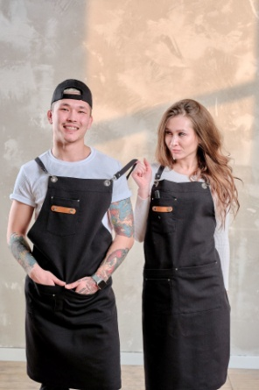 | 1818 | 1787 | 1767 | 1674 | синий |  | 0 | 0 | 0 | 0
 |  |  |  |  |  | черный |  | 0 | 0 | 0 | 0
 |  |  |  |  |  | красный |  | 0 | 0 | 0 | 0
 |  |  |  |  |  | серый |  | 0 | 0 | 0 | 0
 |  |  |  |  |  | бежевый |  | 0 | 0 | 0 | 0
 |  |  |  |  |  | розовый |  | 0 | 0 | 0 | 0

Фартук FSK классический - ткань ДЮСПО (плащевка) | 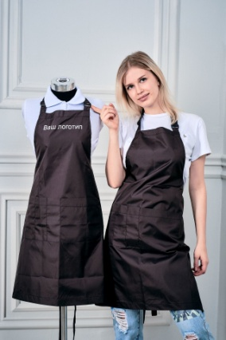 | 865 | 665 | 640 | 618 | розовый |  | 0 | 0 | 0 | 0
 |  |  |  |  |  | черный |  | 0 | 0 | 0 | 0
 |  |  |  |  |  | серый |  | 0 | 0 | 0 | 0
 |  |  |  |  |  | красный |  | 0 | 0 | 0 | 0

Фартук FSK классический с защитной накидкой ПВХ - ткань ДЮСПО (плащевка) |  | 1496 | 1275 | 1237 | 1202 | розовый |  | 0 | 0 | 0 | 0
 |  |  |  |  |  | черный |  | 0 | 0 | 0 | 0
 |  |  |  |  |  | серый |  | 0 | 0 | 0 | 0
 |  |  |  |  |  | красный |  | 0 | 0 | 0 | 0

Фартук FSK классический на люверсах - ткань ДЮСПО (плащевка) |  | 1201 | 924 | 890 | 858 | розовый |  | 0 | 0 | 0 | 0
 |  |  |  |  |  | черный |  | 0 | 0 | 0 | 0
 |  |  |  |  |  | серый |  | 0 | 0 | 0 | 0
 |  |  |  |  |  | красный |  | 0 | 0 | 0 | 0

Фартук FSK классический на люверсах - ткань ДЮСПО (плащевка) с защитной накидкой ПВХ |  | 1833 | 1534 | 1487 | 1442 | розовый |  | 0 | 0 | 0 | 0
 |  |  |  |  |  | черный |  | 0 | 0 | 0 | 0
 |  |  |  |  |  | серый |  | 0 | 0 | 0 | 0
 |  |  |  |  |  | красный |  | 0 | 0 | 0 | 0

ФАРТУК FSK Классический - ткань МЕДЕЯ |  | 1051 | 808 | 778 | 751 | белый |  | 0 | 0 | 0 | 0
 |  |  |  |  |  | серый |  | 0 | 0 | 0 | 0
 |  |  |  |  |  | розовый |  | 0 | 0 | 0 | 0
 |  |  |  |  |  | голубой |  | 0 | 0 | 0 | 0
 |  |  |  |  |  | черный |  | 0 | 0 | 0 | 0
 |  |  |  |  |  | красный |  | 0 | 0 | 0 | 0

ФАРТУК FSK классический с защитной накидкой ПВХ - ткань МЕДЕЯ |  | 1682 | 1418 | 1375 | 1335 | белый |  | 0 | 0 | 0 | 0
 |  |  |  |  |  | розовый |  | 0 | 0 | 0 | 0
 |  |  |  |  |  | серый |  | 0 | 0 | 0 | 0
 |  |  |  |  |  | голубой |  | 0 | 0 | 0 | 0
 |  |  |  |  |  | черный |  | 0 | 0 | 0 | 0
 |  |  |  |  |  | красный |  | 0 | 0 | 0 | 0

ФАРТУК FSK классический на люверсах - ткань МЕДЕЯ |  | 1362 | 1048 | 1009 | 973 | белый |  | 0 | 0 | 0 | 0
 |  |  |  |  |  | серый |  | 0 | 0 | 0 | 0
 |  |  |  |  |  | розовый |  | 0 | 0 | 0 | 0
 |  |  |  |  |  | голубой |  | 0 | 0 | 0 | 0
 |  |  |  |  |  | черный |  | 0 | 0 | 0 | 0
 |  |  |  |  |  | красный |  | 0 | 0 | 0 | 0

Фартук FSK классический на люверсах - ткань МЕДЕЯ с защитной накидкой ПВХ |  | 1994 | 1658 | 1606 | 1557 | белый |  | 0 | 0 | 0 | 0
 |  |  |  |  |  | серый |  | 0 | 0 | 0 | 0
 |  |  |  |  |  | розовый |  | 0 | 0 | 0 | 0
 |  |  |  |  |  | голубой |  | 0 | 0 | 0 | 0
 |  |  |  |  |  | черный |  | 0 | 0 | 0 | 0
 |  |  |  |  |  | красный |  | 0 | 0 | 0 | 0

Фартук FSK классический - ткань ОКСФОРД | 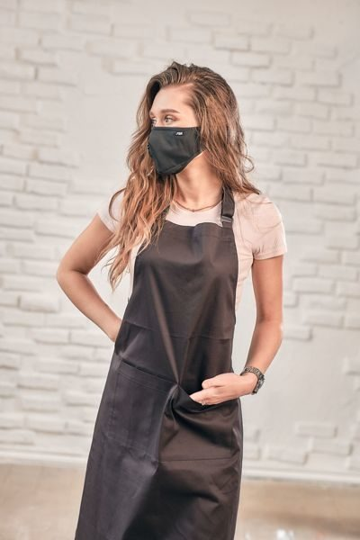 | 793 | 610 | 588 | 567 | белый |  | 0 | 0 | 0 | 0
 |  |  |  |  |  | серый |  | 0 | 0 | 0 | 0
 |  |  |  |  |  | черный |  | 0 | 0 | 0 | 0
 |  |  |  |  |  | красный |  | 0 | 0 | 0 | 0

ФАРТУК FSK классический с защитной накидкой ПВХ - ткань ОКСФОРД |  | 1425 | 1220 | 1184 | 1151 | белый |  | 0 | 0 | 0 | 0
 |  |  |  |  |  | серый |  | 0 | 0 | 0 | 0
 |  |  |  |  |  | черный |  | 0 | 0 | 0 | 0
 |  |  |  |  |  | красный |  | 0 | 0 | 0 | 0

Фартук FSK классический на люверсах - ткань ОКСФОРД |  | 1088 | 837 | 806 | 777 | белый |  | 0 | 0 | 0 | 0
 |  |  |  |  |  | серый |  | 0 | 0 | 0 | 0
 |  |  |  |  |  | черный |  | 0 | 0 | 0 | 0
 |  |  |  |  |  | красный |  | 0 | 0 | 0 | 0

Фартук FSK классический на люверсах - ткань ОКСФОРД с защитной накидкой ПВХ |  | 1720 | 1447 | 1403 | 1362 | белый |  | 0 | 0 | 0 | 0
 |  |  |  |  |  | серый |  | 0 | 0 | 0 | 0
 |  |  |  |  |  | черный |  | 0 | 0 | 0 | 0
 |  |  |  |  |  | красный |  | 0 | 0 | 0 | 0

Фартук FSK классический - ткань ТИСИ |  | 835 | 643 | 619 | 597 | белый |  | 0 | 0 | 0 | 0
 |  |  |  |  |  | серый |  | 0 | 0 | 0 | 0
 |  |  |  |  |  | розовый |  | 0 | 0 | 0 | 0
 |  |  |  |  |  | голубой |  | 0 | 0 | 0 | 0
 |  |  |  |  |  | черный |  | 0 | 0 | 0 | 0
 |  |  |  |  |  | т.синий |  | 0 | 0 | 0 | 0
 |  |  |  |  |  | красный |  | 0 | 0 | 0 | 0
 |  |  |  |  |  | бирюзовый |  | 0 | 0 | 0 | 0
 |  |  |  |  |  | желтый |  | 0 | 0 | 0 | 0
 |  |  |  |  |  | фиолетовый |  | 0 | 0 | 0 | 0
 |  |  |  |  |  | хаки |  | 0 | 0 | 0 | 0
 |  |  |  |  |  | бежевый |  | 0 | 0 | 0 | 0

ФАРТУК FSK классический с защитной накидкой ПВХ - ткань ТИСИ |  | 1467 | 1252 | 1216 | 1181 | белый |  | 0 | 0 | 0 | 0
 |  |  |  |  |  | серый |  | 0 | 0 | 0 | 0
 |  |  |  |  |  | розовый |  | 0 | 0 | 0 | 0
 |  |  |  |  |  | голубой |  | 0 | 0 | 0 | 0
 |  |  |  |  |  | черный |  | 0 | 0 | 0 | 0
 |  |  |  |  |  | т.синий |  | 0 | 0 | 0 | 0
 |  |  |  |  |  | красный |  | 0 | 0 | 0 | 0
 |  |  |  |  |  | бирюзовый |  | 0 | 0 | 0 | 0
 |  |  |  |  |  | желтый |  | 0 | 0 | 0 | 0
 |  |  |  |  |  | фиолетовый |  | 0 | 0 | 0 | 0
 |  |  |  |  |  | хаки |  | 0 | 0 | 0 | 0

Фартук FSK классический на люверсах - ткань ТИСИ |  | 1121 | 863 | 831 | 801 | белый |  | 0 | 0 | 0 | 0
 |  |  |  |  |  | серый |  | 0 | 0 | 0 | 0
 |  |  |  |  |  | розовый |  | 0 | 0 | 0 | 0
 |  |  |  |  |  | голубой |  | 0 | 0 | 0 | 0
 |  |  |  |  |  | черный |  | 0 | 0 | 0 | 0
 |  |  |  |  |  | т.синий |  | 0 | 0 | 0 | 0
 |  |  |  |  |  | красный |  | 0 | 0 | 0 | 0
 |  |  |  |  |  | бирюзовый |  | 0 | 0 | 0 | 0
 |  |  |  |  |  | желтый |  | 0 | 0 | 0 | 0
 |  |  |  |  |  | фиолетовый |  | 0 | 0 | 0 | 0
 |  |  |  |  |  | хаки |  | 0 | 0 | 0 | 0
 |  |  |  |  |  | бежевый |  | 0 | 0 | 0 | 0

Фартук FSK классический на люверсах - ткань ТИСИ с защитной накидкой ПВХ |  | 1753 | 1472 | 1428 | 1385 | белый |  | 0 | 0 | 0 | 0
 |  |  |  |  |  | серый |  | 0 | 0 | 0 | 0
 |  |  |  |  |  | розовый |  | 0 | 0 | 0 | 0
 |  |  |  |  |  | голубой |  | 0 | 0 | 0 | 0
 |  |  |  |  |  | черный |  | 0 | 0 | 0 | 0
 |  |  |  |  |  | т.синий |  | 0 | 0 | 0 | 0
 |  |  |  |  |  | красный |  | 0 | 0 | 0 | 0
 |  |  |  |  |  | бирюзовый |  | 0 | 0 | 0 | 0
 |  |  |  |  |  | желтый |  | 0 | 0 | 0 | 0
 |  |  |  |  |  | фиолетовый |  | 0 | 0 | 0 | 0
 |  |  |  |  |  | хаки |  | 0 | 0 | 0 | 0
 |  |  |  |  |  | бежевый |  | 0 | 0 | 0 | 0

Фартук FSK классический - ткань ГРЕТА |  | 741 | 570 | 549 | 530 | черный |  | 0 | 0 | 0 | 0
 |  |  |  |  |  | белый |  | 0 | 0 | 0 | 0
 |  |  |  |  |  | бежевый |  | 0 | 0 | 0 | 0
 |  |  |  |  |  | бордовый |  | 0 | 0 | 0 | 0
 |  |  |  |  |  | васильковый |  | 0 | 0 | 0 | 0
 |  |  |  |  |  | хаки |  | 0 | 0 | 0 | 0
 |  |  |  |  |  | красный |  | 0 | 0 | 0 | 0
 |  |  |  |  |  | т.синий |  | 0 | 0 | 0 | 0
 |  |  |  |  |  | серый |  | 0 | 0 | 0 | 0

ФАРТУК FSK классический с защитной накидкой ПВХ - ткань ГРЕТА |  | 1373 | 1180 | 1146 | 1114 | черный |  | 0 | 0 | 0 | 0
 |  |  |  |  |  | белый |  | 0 | 0 | 0 | 0
 |  |  |  |  |  | бежевый |  | 0 | 0 | 0 | 0
 |  |  |  |  |  | бордовый |  | 0 | 0 | 0 | 0
 |  |  |  |  |  | васильковый |  | 0 | 0 | 0 | 0
 |  |  |  |  |  | хаки |  | 0 | 0 | 0 | 0
 |  |  |  |  |  | красный |  | 0 | 0 | 0 | 0
 |  |  |  |  |  | т.синий |  | 0 | 0 | 0 | 0
 |  |  |  |  |  | серый |  | 0 | 0 | 0 | 0

Фартук FSK классический на люверсах - ткань ГРЕТА |  | 1052 | 809 | 779 | 751 | черный |  | 0 | 0 | 0 | 0
 |  |  |  |  |  | белый |  | 0 | 0 | 0 | 0
 |  |  |  |  |  | бежевый |  | 0 | 0 | 0 | 0
 |  |  |  |  |  | бордовый |  | 0 | 0 | 0 | 0
 |  |  |  |  |  | васильковый |  | 0 | 0 | 0 | 0
 |  |  |  |  |  | хаки |  | 0 | 0 | 0 | 0
 |  |  |  |  |  | красный |  | 0 | 0 | 0 | 0
 |  |  |  |  |  | т.синий |  | 0 | 0 | 0 | 0
 |  |  |  |  |  | серый |  | 0 | 0 | 0 | 0

Фартук FSK классический на люверсах - ткань ГРЕТА с защитной накидкой ПВХ |  | 1683 | 1419 | 1376 | 1336 | черный |  | 0 | 0 | 0 | 0
 |  |  |  |  |  | белый |  | 0 | 0 | 0 | 0
 |  |  |  |  |  | бежевый |  | 0 | 0 | 0 | 0
 |  |  |  |  |  | бордовый |  | 0 | 0 | 0 | 0
 |  |  |  |  |  | васильковый |  | 0 | 0 | 0 | 0
 |  |  |  |  |  | хаки |  | 0 | 0 | 0 | 0
 |  |  |  |  |  | красный |  | 0 | 0 | 0 | 0
 |  |  |  |  |  | т.синий |  | 0 | 0 | 0 | 0
 |  |  |  |  |  | серый |  | 0 | 0 | 0 | 0

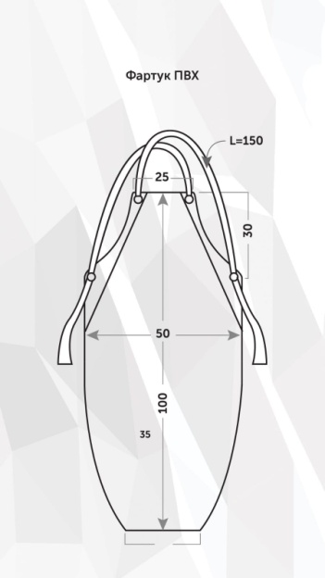 фартук FSK защитный - ПВХ |  | 632 | 610 | 597 | 584 | розовый |  | 0 | 0 | 0 | 0
 |  |  |  |  |  | серый |  | 0 | 0 | 0 | 0
 |  |  |  |  |  | черный |  | 0 | 0 | 0 | 0
 |  |  |  |  |  | красный |  | 0 | 0 | 0 | 0

Дополнительные лямки для фартука на люверсах - РЮШИ | 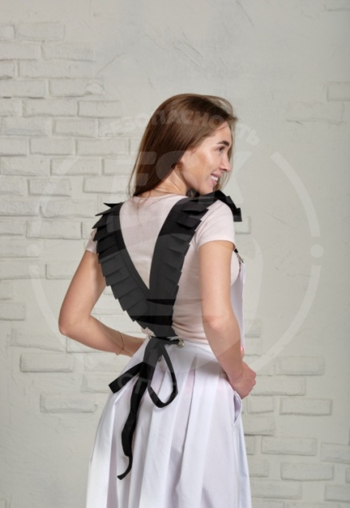 |  |  |  |  | по согласованию |  | 0 | 0 | 0 | 0

Дополнительные лямки для фартука на люверсах -КЛАССИКА *также возможно изготовление лямок из СТРОПЫ (цвет любой по согласованию) |  |  |  |  |  | по согласованию |  | 0 | 0 | 0 | 0

Пеньюар FSK длинный - ткань ОКСФОРД | 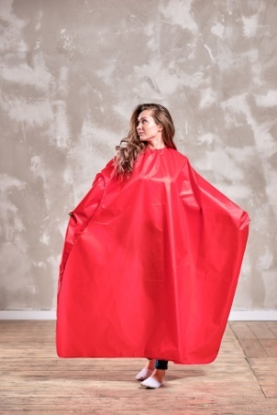 | 890 | 880 | 870 | 846 | белый |  | 0 | 0 | 0 | 0
 |  |  |  |  |  | серый |  | 0 | 0 | 0 | 0
 |  |  |  |  |  | красный |  | 0 | 0 | 0 | 0
 |  |  |  |  |  | черный |  | 0 | 0 | 0 | 0

Пеньюар FSK короткий - ткань ОКСФОРД | 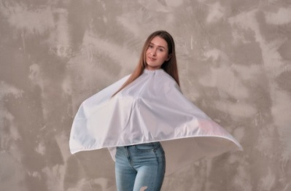 | 437 | 433 | 433 | 428 | белый |  | 0 | 0 | 0 | 0
 |  |  |  |  |  | серый |  | 0 | 0 | 0 | 0
 |  |  |  |  |  | красный |  | 0 | 0 | 0 | 0
 |  |  |  |  |  | черный |  | 0 | 0 | 0 | 0

Пеньюар FSK длинный - ткань ПРИНЦ | 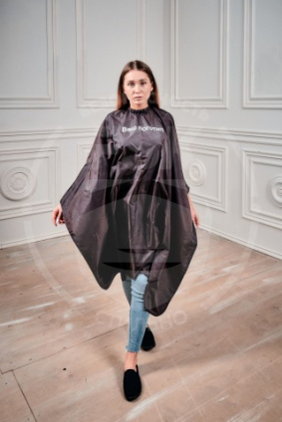 | 615 | 608 | 601 | 585 | белый |  | 0 | 0 | 0 | 0
 |  |  |  |  |  | черный |  | 0 | 0 | 0 | 0
 |  |  |  |  |  | красный |  | 0 | 0 | 0 | 0
 |  |  |  |  |  | серый |  | 0 | 0 | 0 | 0

Пеньюар FSK короткий - ткань ПРИНЦ | 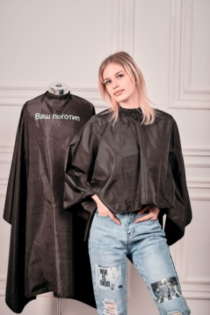 | 314 | 311 | 308 | 299 | белый |  | 0 | 0 | 0 | 0
 |  |  |  |  |  | черный |  | 0 | 0 | 0 | 0
 |  |  |  |  |  | красный |  | 0 | 0 | 0 | 0
 |  |  |  |  |  | серый |  | 0 | 0 | 0 | 0

Пеньюар FSK с окошком для смартфона - ткань ОКСФОРД |  | 992 | 981 | 970 | 944 | белый |  | 0 | 0 | 0 | 0
 |  |  |  |  |  | серый |  | 0 | 0 | 0 | 0
 |  |  |  |  |  | красный |  | 0 | 0 | 0 | 0
 |  |  |  |  |  | черный |  | 0 | 0 | 0 | 0

Пеньюар FSK с окошком для смартфона - ткань ПРИНЦ |  | 717 | 709 | 701 | 683 | белый |  | 0 | 0 | 0 | 0
 |  |  |  |  |  | серый |  | 0 | 0 | 0 | 0
 |  |  |  |  |  | красный |  | 0 | 0 | 0 | 0
 |  |  |  |  |  | черный |  | 0 | 0 | 0 | 0

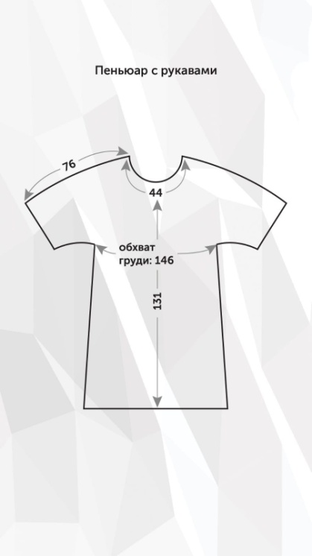 Пеньюар с рукавами FSK - ткань ДЮСПО (плащевка) | 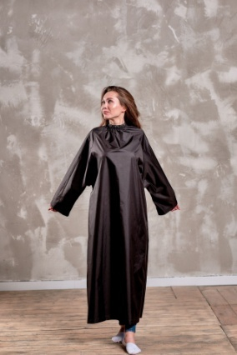 |  |  |  |  | черный |  | 0 | 0 | 0 | 0

Халат FSK для клиента салона красоты - ткань ДЮСПО | 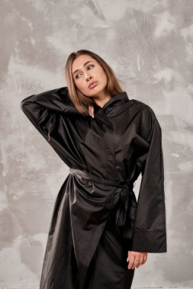 | 1443 | 1406 | 1371 | 1318 | черный |  | 0 | 0 | 0 | 0

Халат FSK для клиента салона красоты - ткань ОКСФОРД |  | 1239 | 1207 | 1177 | 1131 | черный |  | 0 | 0 | 0 | 0

Халат FSK ПРЕМИУМ для клиента салона красоты - ткань ДЮСПО |  | 1795 | 1749 | 1705 | 1639 | черный |  | 0 | 0 | 0 | 0

Халат FSK ПРЕМИУМ для клиента салона красоты - ткань ОКСФОРД |  | 1566 | 1526 | 1488 | 1431 | черный |  | 0 | 0 | 0 | 0

Фартук FSK Сакура на люверсах - ткань ТИСИ (цвет отделки согласовывается при оформлении заказа) | 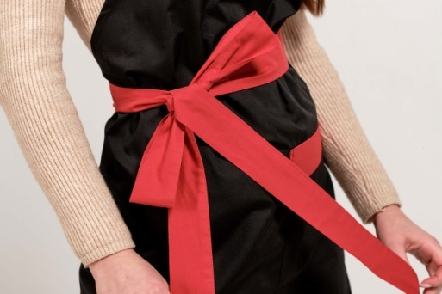 | 1230 | 946 | 911 | 879 | белый |  | 0 | 0 | 0 | 0
 |  |  |  |  |  |  |  | 0 | 0 | 0 | 0
 |  |  |  |  |  |  |  | 0 | 0 | 0 | 0
 |  |  |  |  |  |  |  | 0 | 0 | 0 | 0
 |  |  |  |  |  |  |  | 0 | 0 | 0 | 0
 |  |  |  |  |  |  |  | 0 | 0 | 0 | 0
 |  |  |  |  |  |  |  | 0 | 0 | 0 | 0
 |  | 1230 | 946 | 911 | 879 | серый |  | 0 | 0 | 0 | 0
 |  |  |  |  |  |  |  | 0 | 0 | 0 | 0
 |  |  |  |  |  |  |  | 0 | 0 | 0 | 0
 |  |  |  |  |  |  |  | 0 | 0 | 0 | 0
 |  |  |  |  |  |  |  | 0 | 0 | 0 | 0
 |  |  |  |  |  |  |  | 0 | 0 | 0 | 0
 |  |  |  |  |  |  |  | 0 | 0 | 0 | 0
 |  | 1230 | 946 | 911 | 879 | розовый |  | 0 | 0 | 0 | 0
 |  |  |  |  |  |  |  | 0 | 0 | 0 | 0
 |  |  |  |  |  |  |  | 0 | 0 | 0 | 0
 |  |  |  |  |  |  |  | 0 | 0 | 0 | 0
 |  |  |  |  |  |  |  | 0 | 0 | 0 | 0
 |  |  |  |  |  |  |  | 0 | 0 | 0 | 0
 |  |  |  |  |  |  |  | 0 | 0 | 0 | 0
 |  | 1230 | 946 | 911 | 879 | голубой |  | 0 | 0 | 0 | 0
 |  |  |  |  |  |  |  | 0 | 0 | 0 | 0
 |  |  |  |  |  |  |  | 0 | 0 | 0 | 0
 |  |  |  |  |  |  |  | 0 | 0 | 0 | 0
 |  |  |  |  |  |  |  | 0 | 0 | 0 | 0
 |  |  |  |  |  |  |  | 0 | 0 | 0 | 0
 |  |  |  |  |  |  |  | 0 | 0 | 0 | 0
 |  | 1230 | 946 | 911 | 879 | черный |  | 0 | 0 | 0 | 0
 |  |  |  |  |  |  |  | 0 | 0 | 0 | 0
 |  |  |  |  |  |  |  | 0 | 0 | 0 | 0
 |  |  |  |  |  |  |  | 0 | 0 | 0 | 0
 |  |  |  |  |  |  |  | 0 | 0 | 0 | 0
 |  |  |  |  |  |  |  | 0 | 0 | 0 | 0
 |  |  |  |  |  |  |  | 0 | 0 | 0 | 0
 |  | 1230 | 946 | 911 | 879 | синий |  | 0 | 0 | 0 | 0
 |  |  |  |  |  |  |  | 0 | 0 | 0 | 0
 |  |  |  |  |  |  |  | 0 | 0 | 0 | 0
 |  |  |  |  |  |  |  | 0 | 0 | 0 | 0
 |  |  |  |  |  |  |  | 0 | 0 | 0 | 0
 |  |  |  |  |  |  |  | 0 | 0 | 0 | 0
 |  |  |  |  |  |  |  | 0 | 0 | 0 | 0
 |  | 1230 | 946 | 911 | 879 | красный |  | 0 | 0 | 0 | 0
 |  |  |  |  |  |  |  | 0 | 0 | 0 | 0
 |  |  |  |  |  |  |  | 0 | 0 | 0 | 0
 |  |  |  |  |  |  |  | 0 | 0 | 0 | 0
 |  |  |  |  |  |  |  | 0 | 0 | 0 | 0
 |  |  |  |  |  |  |  | 0 | 0 | 0 | 0
 |  |  |  |  |  |  |  | 0 | 0 | 0 | 0
 |  | 1230 | 946 | 911 | 879 | бирюзовый |  | 0 | 0 | 0 | 0
 |  |  |  |  |  |  |  | 0 | 0 | 0 | 0
 |  |  |  |  |  |  |  | 0 | 0 | 0 | 0
 |  |  |  |  |  |  |  | 0 | 0 | 0 | 0
 |  |  |  |  |  |  |  | 0 | 0 | 0 | 0
 |  |  |  |  |  |  |  | 0 | 0 | 0 | 0
 |  |  |  |  |  |  |  | 0 | 0 | 0 | 0
 |  | 1230 | 946 | 911 | 879 | желтый |  | 0 | 0 | 0 | 0
 |  |  |  |  |  |  |  | 0 | 0 | 0 | 0
 |  |  |  |  |  |  |  | 0 | 0 | 0 | 0
 |  |  |  |  |  |  |  | 0 | 0 | 0 | 0
 |  |  |  |  |  |  |  | 0 | 0 | 0 | 0
 |  |  |  |  |  |  |  | 0 | 0 | 0 | 0
 |  |  |  |  |  |  |  | 0 | 0 | 0 | 0
 |  | 1230 | 946 | 911 | 879 | фиолетовый |  | 0 | 0 | 0 | 0
 |  |  |  |  |  |  |  | 0 | 0 | 0 | 0
 |  |  |  |  |  |  |  | 0 | 0 | 0 | 0
 |  |  |  |  |  |  |  | 0 | 0 | 0 | 0
 |  |  |  |  |  |  |  | 0 | 0 | 0 | 0
 |  |  |  |  |  |  |  | 0 | 0 | 0 | 0
 |  |  |  |  |  |  |  | 0 | 0 | 0 | 0
 |  | 1230 | 946 | 911 | 879 | хаки |  | 0 | 0 | 0 | 0
 |  |  |  |  |  |  |  | 0 | 0 | 0 | 0
 |  |  |  |  |  |  |  | 0 | 0 | 0 | 0
 |  |  |  |  |  |  |  | 0 | 0 | 0 | 0
 |  |  |  |  |  |  |  | 0 | 0 | 0 | 0
 |  |  |  |  |  |  |  | 0 | 0 | 0 | 0
 |  |  |  |  |  |  |  | 0 | 0 | 0 | 0
 |  | 1230 | 946 | 911 | 879 | бежевый |  | 0 | 0 | 0 | 0
 |  |  |  |  |  |  |  | 0 | 0 | 0 | 0
 |  |  |  |  |  |  |  | 0 | 0 | 0 | 0
 |  |  |  |  |  |  |  | 0 | 0 | 0 | 0
 |  |  |  |  |  |  |  | 0 | 0 | 0 | 0
 |  |  |  |  |  |  |  | 0 | 0 | 0 | 0
 |  |  |  |  |  |  |  | 0 | 0 | 0 | 0

Фартук FSK Сакура на люверсах - ткань ОКСФОРД (цвет отделки согласовывается при оформлении заказа) |  | 1208 | 929 | 895 | 863 | белый |  | 0 | 0 | 0 | 0
 |  |  |  |  |  |  |  | 0 | 0 | 0 | 0
 |  |  |  |  |  |  |  | 0 | 0 | 0 | 0
 |  |  |  |  |  |  |  | 0 | 0 | 0 | 0
 |  |  |  |  |  |  |  | 0 | 0 | 0 | 0
 |  |  |  |  |  |  |  | 0 | 0 | 0 | 0
 |  |  |  |  |  |  |  | 0 | 0 | 0 | 0
 |  | 1208 | 929 | 895 | 863 | серый |  | 0 | 0 | 0 | 0
 |  |  |  |  |  |  |  | 0 | 0 | 0 | 0
 |  |  |  |  |  |  |  | 0 | 0 | 0 | 0
 |  |  |  |  |  |  |  | 0 | 0 | 0 | 0
 |  |  |  |  |  |  |  | 0 | 0 | 0 | 0
 |  |  |  |  |  |  |  | 0 | 0 | 0 | 0
 |  |  |  |  |  |  |  | 0 | 0 | 0 | 0
 |  | 1208 | 929 | 895 | 863 | черный |  | 0 | 0 | 0 | 0
 |  |  |  |  |  |  |  | 0 | 0 | 0 | 0
 |  |  |  |  |  |  |  | 0 | 0 | 0 | 0
 |  |  |  |  |  |  |  | 0 | 0 | 0 | 0
 |  |  |  |  |  |  |  | 0 | 0 | 0 | 0
 |  |  |  |  |  |  |  | 0 | 0 | 0 | 0
 |  |  |  |  |  |  |  | 0 | 0 | 0 | 0
 |  | 1208 | 929 | 895 | 863 | красный |  | 0 | 0 | 0 | 0
...

СПЕЦОДЕЖДА
Наименование | Фото | Сумма заказа 10.000 рублей | Сумма заказа 20.000 рублей | Сумма заказа 40.000 рублей | Сумма заказа 80.000 рублей | Цвет | Размер
Халат медицинский FSK Классический - ткань МЕДЕЯ | 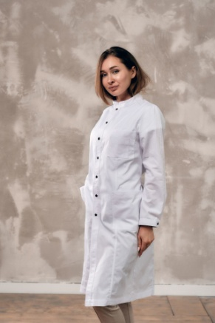 | 2377 | 2351 | 2326 | 2302 | белый | Муж 46 - 48
 |  |  |  |  |  |  | Муж 50 - 52
 |  |  |  |  |  |  | Муж 54 - 56
 |  |  |  |  |  |  | Жен 40 - 42
 |  |  |  |  |  |  | Жен 44 - 46
 |  |  |  |  |  |  | Жен 48 - 50
 |  |  |  |  |  |  | Жен 52 - 54
 |  | 2377 | 2351 | 2326 | 2302 | черный | Муж 46 - 48
 |  |  |  |  |  |  | Муж 50 - 52
 |  |  |  |  |  |  | Муж 54 - 56
 |  |  |  |  |  |  | Жен 40 - 42
 |  |  |  |  |  |  | Жен 44 - 46
 |  |  |  |  |  |  | Жен 48 - 50
 |  |  |  |  |  |  | Жен 52 - 54

Халат медицинский FSK Классический - ткань ТИСИ | 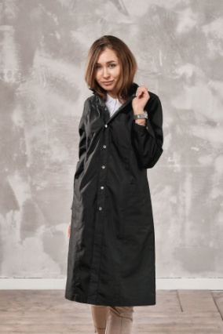 | 1786 | 1731 | 1701 | 1633 | белый | Муж 46 - 48
 |  |  |  |  |  |  | Муж 50 - 52
 |  |  |  |  |  |  | Муж 54 - 56
 |  |  |  |  |  |  | Жен 40 - 42
 |  |  |  |  |  |  | Жен 44 - 46
 |  |  |  |  |  |  | Жен 48 - 50
 |  |  |  |  |  |  | Жен 52 - 54
 |  | 1786 | 1731 | 1701 | 1633 | черный | Муж 46 - 48
 |  |  |  |  |  |  | Муж 50 - 52
 |  |  |  |  |  |  | Муж 54 - 56
 |  |  |  |  |  |  | Жен 40 - 42
...
Наименование | Фото | Сумма заказа 10.000 рублей | Сумма заказа 20.000 рублей | Сумма заказа 40.000 рублей | Сумма заказа 80.000 рублей | Цвет | Размер
 |  |  |  |  |  |  | XXL (54)
 |  |  |  |  |  |  | XXXL (56)
 |  | 1054 | 1038 | 1028 | 1004 | белый | XS (44)
 |  |  |  |  |  |  | S (46)
 |  |  |  |  |  |  | M (48)
 |  |  |  |  |  |  | L (50)
 |  |  |  |  |  |  | XL (52)
 |  |  |  |  |  |  | XXL (54)
 |  |  |  |  |  |  | XXXL (56)

Халат ‘’Версаль’’ для мастера салона красоты - ткань ТИСИ | 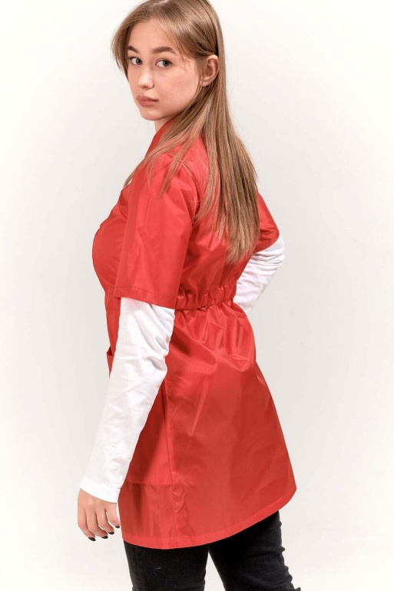 | 1352 | 1332 | 1319 | 1287 | белый | XS (44)
 |  |  |  |  |  |  | S (46)
 |  |  |  |  |  |  | M (48)
 |  |  |  |  |  |  | L (50)
 |  |  |  |  |  |  | XL (52)
 |  |  |  |  |  |  | XXL (54)
 |  |  |  |  |  |  | XXXL (56)
 |  | 1352 | 1332 | 1319 | 1287 | серый | XS (44)
 |  |  |  |  |  |  | S (46)
 |  |  |  |  |  |  | M (48)
 |  |  |  |  |  |  | L (50)
...
Наименование | Фото | Сумма заказа 10.000 рублей | Сумма заказа 20.000 рублей | Сумма заказа 40.000 рублей | Сумма заказа 80.000 рублей | Цвет | Размер
 |  |  |  |  |  |  | L 50
 |  |  |  |  |  |  | XL 52
 |  |  |  |  |  |  | XXL 54
 |  |  |  |  |  | черный | XS 44
 |  |  |  |  |  |  | S 46
 |  |  |  |  |  |  | M 48
 |  |  |  |  |  |  | L 50
 |  |  |  |  |  |  | XL 52
 |  |  |  |  |  |  | XXL 54

Поло FSK | 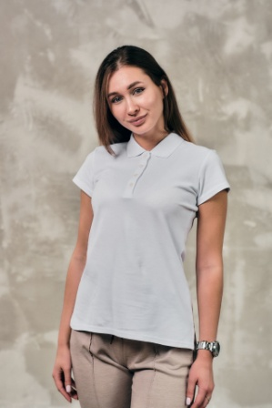 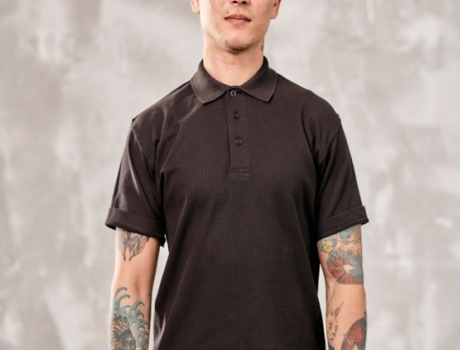 |  |  |  |  | белый | жен XS 42
 |  |  |  |  |  |  | жен S 44
 |  |  |  |  |  |  | жен M 46
 |  |  |  |  |  |  | жен L 48
 |  |  |  |  |  |  | жен XL 50
 |  |  |  |  |  |  | жен XXL 52
 |  |  |  |  |  |  | муж S 46
 |  |  |  |  |  |  | муж M 48
 |  |  |  |  |  |  | муж L 50
 |  |  |  |  |  |  | муж XL 52
 |  |  |  |  |  |  | муж XXL 54
...
Наименование | Фото | Сумма заказа 10.000 рублей | Сумма заказа 20.000 рублей | Сумма заказа 40.000 рублей | Сумма заказа 80.000 рублей | Цвет | Размер
 |  |  |  |  |  |  | жен M 46
 |  |  |  |  |  |  | жен L 48
 |  |  |  |  |  |  | жен XL 50
 |  |  |  |  |  |  | жен XXL 52
 |  |  |  |  |  |  | муж S 46
 |  |  |  |  |  |  | муж M 48
 |  |  |  |  |  |  | муж L 50
 |  |  |  |  |  |  | муж XL 52
 |  |  |  |  |  |  | муж XXL 54

Комбинезон FSK - ткань ТИСИ | 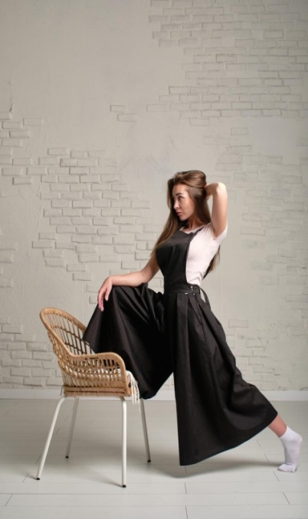 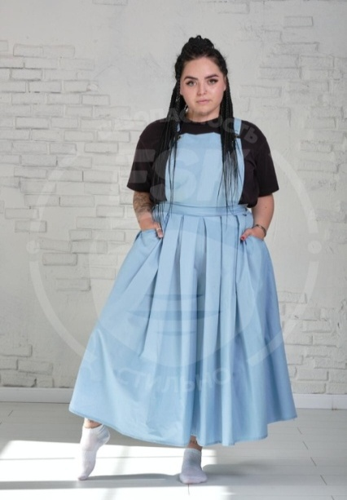 | 3318 | 3200 | 3089 | 2986 | белый | XS (44)
 |  |  |  |  |  |  | S (46)
 |  |  |  |  |  |  | M (48)
 |  |  |  |  |  |  | L (50)
 |  |  |  |  |  |  | XL (52)
 |  |  |  |  |  |  | XXL (54)
 |  |  |  |  |  |  | XXXL (56)
 |  | 3318 | 3200 | 3089 | 2986 | серый | XS (44)
 |  |  |  |  |  |  | S (46)
 |  |  |  |  |  |  | M (48)
 |  |  |  |  |  |  | L (50)
...
Наименование | Фото | Сумма заказа 10.000 рублей | Сумма заказа 20.000 рублей | Сумма заказа 40.000 рублей | Сумма заказа 80.000 рублей | Цвет | Размер
 |  | 5200 | 4992 | 4800 | 4457 | бежевый | XS (44)
 |  |  |  |  |  |  | S (46)
 |  |  |  |  |  |  | M (48)
 |  |  |  |  |  |  | L (50)
 |  |  |  |  |  |  | XL (52)
 |  |  |  |  |  |  | XXL (54)
 |  |  |  |  |  |  | XXXL (56)

Сумка шоппер *может быть изготовлена из любой ткани, любого размера и цвета. |  |  |  |  |  | любой | любой

Косметичка FSK *может быть изготовлена из любой ткани, любого размера и цвета | 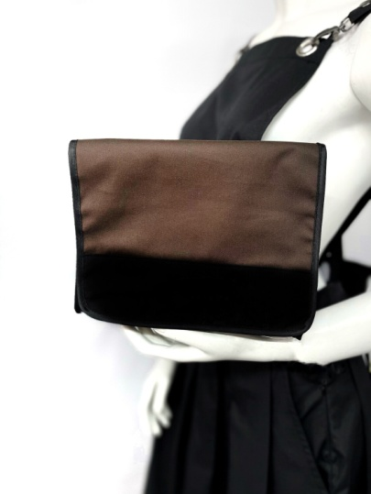 |  |  |  |  | любой | любой

Сарафан FSK - ткань ГАБАРДИН | 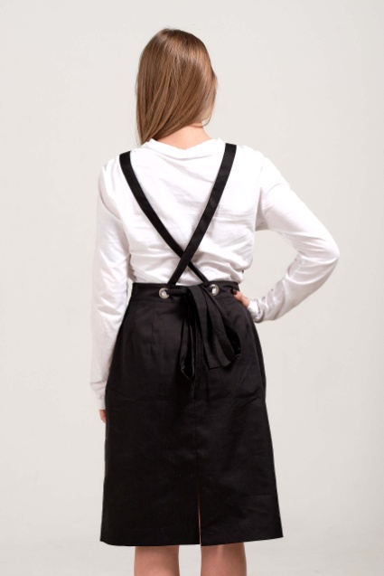 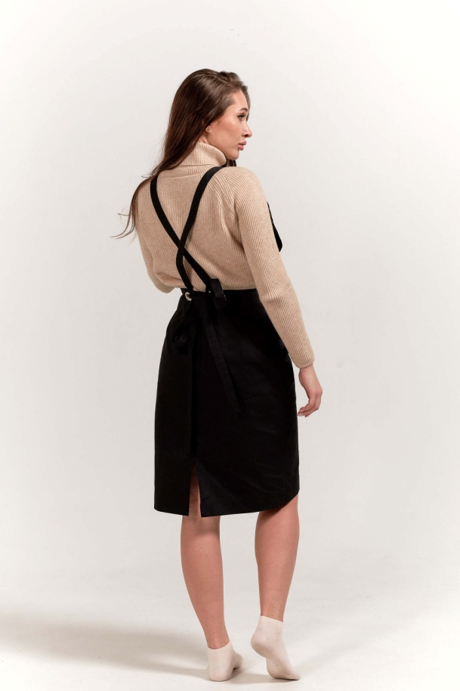 | 1324 | 1304 | 1292 | 1261 | белый | XS (44)
 |  |  |  |  |  |  | S (46)
 |  |  |  |  |  |  | M (48)
 |  |  |  |  |  |  | L (50)
 |  |  |  |  |  |  | XL (52)
 |  |  |  |  |  |  | XXL (54)
 |  |  |  |  |  |  | XXXL (56)
 |  | 1324 | 1304 | 1292 | 1261 | серый | XS (44)
 |  |  |  |  |  |  | S (46)
 |  |  |  |  |  |  | M (48)
 |  |  |  |  |  |  | L (50)
...
Наименование | Фото | Сумма заказа 10.000 рублей | Сумма заказа 20.000 рублей | Сумма заказа 40.000 рублей | Сумма заказа 80.000 рублей | Цвет | Размер
 |  |  |  |  |  |  | XXL (54)
 |  |  |  |  |  |  | XXXL (56)
 |  | 1324 | 1304 | 1292 | 1261 | желтый | XS (44)
 |  |  |  |  |  |  | S (46)
 |  |  |  |  |  |  | M (48)
 |  |  |  |  |  |  | L (50)
 |  |  |  |  |  |  | XL (52)
 |  |  |  |  |  |  | XXL (54)
 |  |  |  |  |  |  | XXXL (56)

Сарафан FSK - ткань ТИСИ | 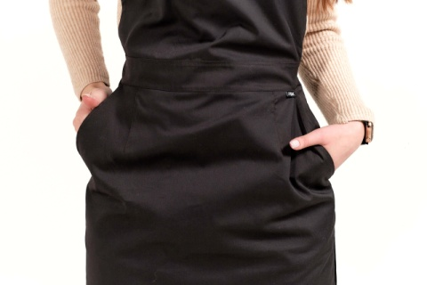 | 1363 | 1343 | 1330 | 1298 | белый | XS (44)
 |  |  |  |  |  |  | S (46)
 |  |  |  |  |  |  | M (48)
 |  |  |  |  |  |  | L (50)
 |  |  |  |  |  |  | XL (52)
 |  |  |  |  |  |  | XXL (54)
 |  |  |  |  |  |  | XXXL (56)
 |  | 1363 | 1343 | 1330 | 1298 | серый | XS (44)
 |  |  |  |  |  |  | S (46)
 |  |  |  |  |  |  | M (48)
 |  |  |  |  |  |  | L (50)
...
Наименование | Фото | Сумма заказа 10.000 рублей | Сумма заказа 20.000 рублей | Сумма заказа 40.000 рублей | Сумма заказа 80.000 рублей | Цвет | Размер
 |  |  |  |  |  |  | XXL (54)
 |  |  |  |  |  |  | XXXL (56)
 |  | 1887 | 1833 | 1782 | 1645 | желтый | XS (44)
 |  |  |  |  |  |  | S (46)
 |  |  |  |  |  |  | M (48)
 |  |  |  |  |  |  | L (50)
 |  |  |  |  |  |  | XL (52)
 |  |  |  |  |  |  | XXL (54)
 |  |  |  |  |  |  | XXXL (56)

Фартук-платье FSK Шайни - ткань ТИСИ | 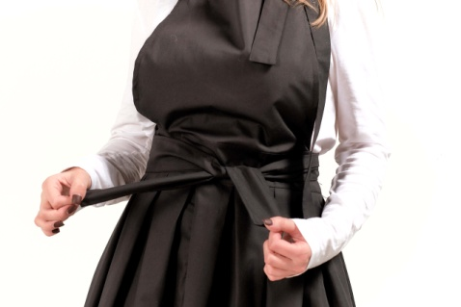 | 1908 | 1853 | 1802 | 1663 | белый | XS (44)
 |  |  |  |  |  |  | S (46)
 |  |  |  |  |  |  | M (48)
 |  |  |  |  |  |  | L (50)
 |  |  |  |  |  |  | XL (52)
 |  |  |  |  |  |  | XXL (54)
 |  |  |  |  |  |  | XXXL (56)
 |  | 1908 | 1853 | 1802 | 1663 | серый | XS (44)
 |  |  |  |  |  |  | S (46)
 |  |  |  |  |  |  | M (48)
 |  |  |  |  |  |  | L (50)
...
Наименование | Фото | Сумма заказа 10.000 рублей | Сумма заказа 20.000 рублей | Сумма заказа 40.000 рублей | Сумма заказа 80.000 рублей | Цвет | Размер
 |  |  |  |  |  |  | XXL (54)
 |  |  |  |  |  |  | XXXL (56)
 |  | 2966 | 2881 | 2801 | 2586 | бежевый | XS (44)
 |  |  |  |  |  |  | S (46)
 |  |  |  |  |  |  | M (48)
 |  |  |  |  |  |  | L (50)
 |  |  |  |  |  |  | XL (52)
 |  |  |  |  |  |  | XXL (54)
 |  |  |  |  |  |  | XXXL (56)

Комбинезон FSK Айрон - ткань ГАБАРДИН | 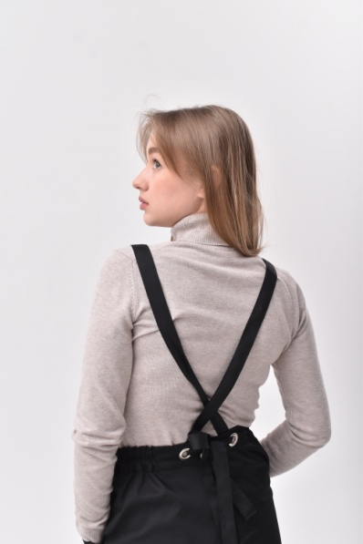 | 1887 | 1833 | 1782 | 1645 | белый | XS (44)
 |  |  |  |  |  |  | S (46)
 |  |  |  |  |  |  | M (48)
 |  |  |  |  |  |  | L (50)
 |  |  |  |  |  |  | XL (52)
 |  |  |  |  |  |  | XXL (54)
 |  |  |  |  |  |  | XXXL (56)
 |  | 1887 | 1833 | 1782 | 1645 | серый | XS (44)
 |  |  |  |  |  |  | S (46)
 |  |  |  |  |  |  | M (48)
 |  |  |  |  |  |  | L (50)
...
Наименование | Фото | Сумма заказа 10.000 рублей | Сумма заказа 20.000 рублей | Сумма заказа 40.000 рублей | Сумма заказа 80.000 рублей | Цвет | Размер
 |  |  |  |  |  |  | XL (52)
 |  |  |  |  |  |  | XXL (54)
 |  |  |  |  |  |  | XXXL (56)
 |  | 2102 | 2032 | 1967 | 1905 | бирюзовый | XS (44)
 |  |  |  |  |  |  | S (46)
 |  |  |  |  |  |  | M (48)
 |  |  |  |  |  |  | L (50)
 |  |  |  |  |  |  | XL (52)
 |  |  |  |  |  |  | XXL (54)
 |  |  |  |  |  |  | XXXL (56)
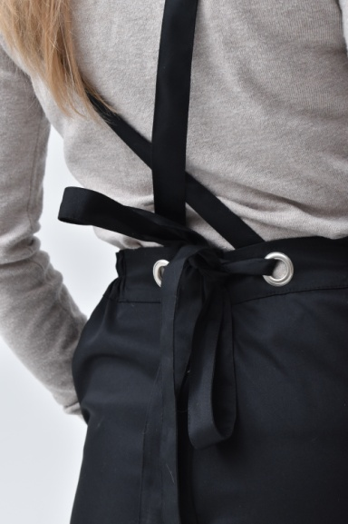
 |  | 2102 | 2032 | 1967 | 1905 | желтый | XS (44)
 |  |  |  |  |  |  | S (46)
 |  |  |  |  |  |  | M (48)
 |  |  |  |  |  |  | L (50)
 |  |  |  |  |  |  | XL (52)
 |  |  |  |  |  |  | XXL (54)
 |  |  |  |  |  |  | XXXL (56)
 |  | 2102 | 2032 | 1967 | 1905 | фиолетовый | XS (44)
 |  |  |  |  |  |  | S (46)
 |  |  |  |  |  |  | M (48)
 |  |  |  |  |  |  | L (50)
 |  |  |  |  |  |  | XL (52)
 |  |  |  |  |  |  | XXL (54)
 |  |  |  |  |  |  | XXXL (56)
 |  | 2102 | 2032 | 1967 | 1905 | хаки | XS (44)
 |  |  |  |  |  |  | S (46)
 |  |  |  |  |  |  | M (48)
 |  |  |  |  |  |  | L (50)
 |  |  |  |  |  |  | XL (52)
 |  |  |  |  |  |  | XXL (54)
 |  |  |  |  |  |  | XXXL (56)
 |  | 2102 | 2032 | 1967 | 1905 | бежевый | XS (44)
 |  |  |  |  |  |  | S (46)
 |  |  |  |  |  |  | M (48)
 |  |  |  |  |  |  | L (50)
 |  |  |  |  |  |  | XL (52)
...
Наименование | Фото | Сумма заказа 10.000 рублей | Сумма заказа 20.000 рублей | Сумма заказа 40.000 рублей | Сумма заказа 80.000 рублей | Цвет | Размер
 |  |  |  |  |  |  | XXL (54)
 |  |  |  |  |  |  | XXXL (56)
 |  | 2217 | 2140 | 2069 | 1940 | бежевый | XS (44)
 |  |  |  |  |  |  | S (46)
 |  |  |  |  |  |  | M (48)
 |  |  |  |  |  |  | L (50)
 |  |  |  |  |  |  | XL (52)
 |  |  |  |  |  |  | XXL (54)
 |  |  |  |  |  |  | XXXL (56)

Брюки FSK - ткань ГАБАРДИН | 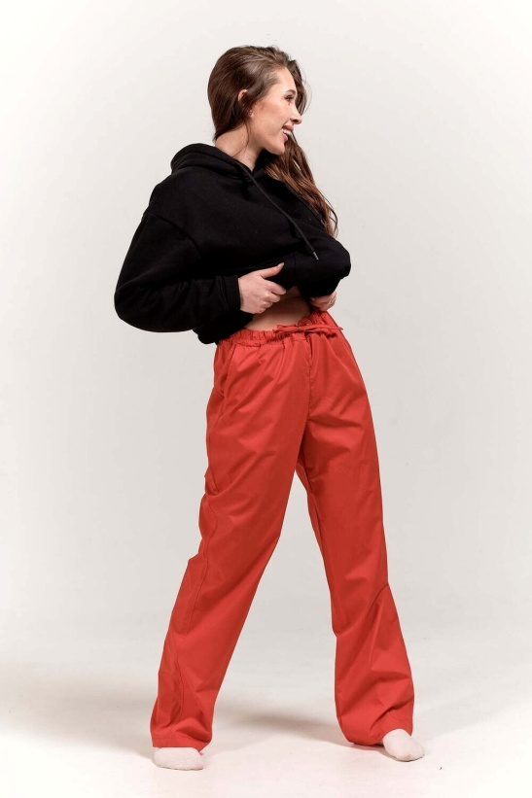 | 1383 | 1335 | 1290 | 1210 | белый | XS (44)
 |  |  |  |  |  |  | S (46)
 |  |  |  |  |  |  | M (48)
 |  |  |  |  |  |  | L (50)
 |  |  |  |  |  |  | XL (52)
 |  |  |  |  |  |  | XXL (54)
 |  |  |  |  |  |  | XXXL (56)
 |  | 1383 | 1335 | 1290 | 1210 | серый | XS (44)
 |  |  |  |  |  |  | S (46)
 |  |  |  |  |  |  | M (48)
 |  |  |  |  |  |  | L (50)
...
Наименование | Фото | Сумма заказа 10.000 рублей | Сумма заказа 20.000 рублей | Сумма заказа 40.000 рублей | Сумма заказа 80.000 рублей | Цвет | Размер
 |  |  |  |  |  |  | XXL (54)
 |  |  |  |  |  |  | XXXL (56)
 |  | 1383 | 1335 | 1290 | 1210 | желтый | XS (44)
 |  |  |  |  |  |  | S (46)
 |  |  |  |  |  |  | M (48)
 |  |  |  |  |  |  | L (50)
 |  |  |  |  |  |  | XL (52)
 |  |  |  |  |  |  | XXL (54)
 |  |  |  |  |  |  | XXXL (56)

Брюки FSK - ткань ТИСИ | 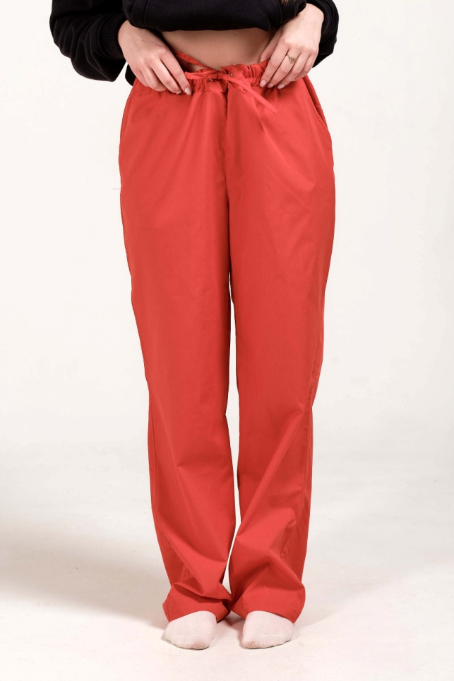 | 1461 | 1410 | 1363 | 1278 | белый | XS (44)
 |  |  |  |  |  |  | S (46)
 |  |  |  |  |  |  | M (48)
 |  |  |  |  |  |  | L (50)
 |  |  |  |  |  |  | XL (52)
 |  |  |  |  |  |  | XXL (54)
 |  |  |  |  |  |  | XXXL (56)
 |  | 1461 | 1410 | 1363 | 1278 | серый | XS (44)
 |  |  |  |  |  |  | S (46)
 |  |  |  |  |  |  | M (48)
 |  |  |  |  |  |  | L (50)
...

ЧЕХЛЫ-МАТРАСЫ-ПОДУШКИ
Наименование | Фото | Сумма заказа 10.000 рублей | Сумма заказа 20.000 рублей | Сумма заказа 40.000 рублей | Сумма заказа 80.000 рублей | Размер (см.) | Цвет
Чехол на кушетку стандартный (Материал - королевский велюр) | 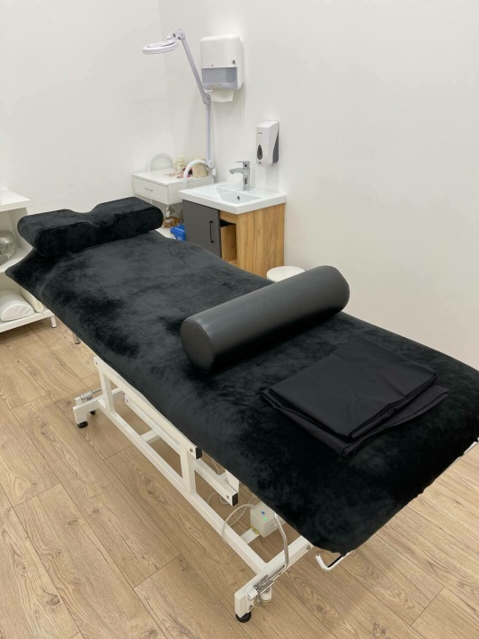 | 2170 | 2137 | 2104 | 2058 | 190*70 | черный
 |  |  |  |  |  |  | св. розовый
 |  |  |  |  |  |  | красный
 |  |  |  |  |  |  | мятный
 |  | 2170 | 2137 | 2104 | 2058 | 180*60 | черный
 |  |  |  |  |  |  | св. розовый
 |  |  |  |  |  |  | красный
 |  |  |  |  |  |  | мятный

Чехол на кушетку в пол (Материал - королевский велюр) | 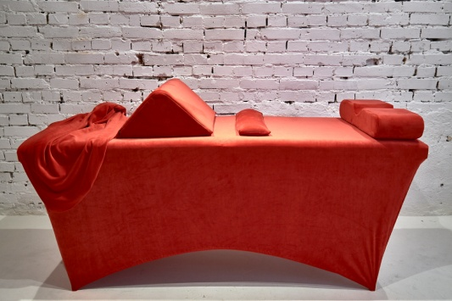 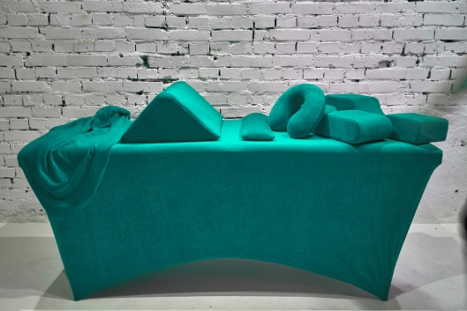 | 3960 | 3899 | 3840 | 3754 | 190*70 | черный
 |  |  |  |  |  |  | св. розовый
 |  |  |  |  |  |  | красный
 |  |  |  |  |  |  | мятный
 |  | 3960 | 3899 | 3840 | 3754 | 180*60 | черный
 |  |  |  |  |  |  | св. розовый
 |  |  |  |  |  |  | красный
 |  |  |  |  |  |  | мятный

Матрас 3 секции (Материал - королевский велюр) Наполнитель - поролон средней жесткости Высота матраса 10-12см. |  | 3220 | 3170 | 3122 | 3053 | 120*70 | черный
 |  |  |  |  |  |  | св. розовый
...
 |  |  |  |  |  |  | зеленый
 |  |  |  |  |  |  | салатовый
 |  |  |  |  |  |  | желтый
 |  |  |  |  |  |  | оранжевый
 |  |  |  |  |  |  | сиреневый
 |  |  |  |  |  |  | черный
 |  |  |  |  |  |  | красный
 |  |  |  |  |  |  | розовый
 |  |  |  |  |  |  | бежевый

Подушка FSK треугольная под колени (Материал - королевский велюр или иск. кожа) Наполнитель - поролон средней жесткости. | 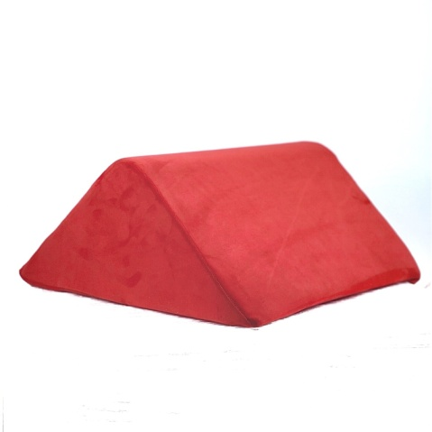 | 1722 | 1696 | 1670 | 1633 | велюр | черный
 |  |  |  |  |  |  | св. розовый
 |  |  |  |  |  |  | красный
 |  |  |  |  |  |  | мятный
 |  | 1644 | 1619 | 1595 | 1559 | иск.кожа | синий
 |  |  |  |  |  |  | зеленый
 |  |  |  |  |  |  | салатовый
 |  |  |  |  |  |  | желтый
 |  |  |  |  |  |  | оранжевый
 |  |  |  |  |  |  | сиреневый
 |  |  |  |  |  |  | черный
...
Наименование | Фото | Сумма заказа 10.000 рублей | Сумма заказа 20.000 рублей | Сумма заказа 40.000 рублей | Сумма заказа 80.000 рублей | Размер (см.) | Цвет
 |  |  |  |  |  |  | зеленый
 |  |  |  |  |  |  | салатовый
 |  |  |  |  |  |  | желтый
 |  |  |  |  |  |  | оранжевый
 |  |  |  |  |  |  | сиреневый
 |  |  |  |  |  |  | черный
 |  |  |  |  |  |  | красный
 |  |  |  |  |  |  | розовый
 |  |  |  |  |  |  | бежевый

Подушка FSK подкова (Рогалик) с эффектом памяти (Материал - королевский велюр) | 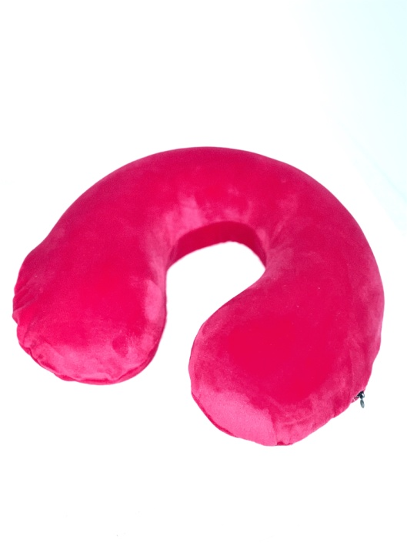 | 1107 | 1089 | 1073 | 1049 | велюр | черный
 |  |  |  |  |  |  | св. розовый
 |  |  |  |  |  |  | красный
 |  |  |  |  |  |  | мятный

Подушка FSK под спину (поясницу) (Материал - королевский велюр или иск. кожа) Наполнитель - поролон средней жесткости. |  | 385 | 379 | 373 | 365 | велюр | черный
 |  |  |  |  |  |  | св. розовый
 |  |  |  |  |  |  | красный
 |  |  |  |  |  |  | мятный
 |  | 385 | 379 | 373 | 365 | иск.кожа | синий
 |  |  |  |  |  |  | зеленый
...

